Лист1
ГЗП = главный значок программы | ГОР = главный значок раздела



 |  | кс богоакальная
 |  | ← | бог

 |  |  |  | шот | →
 |  | кс шотоакальная

 |  | кс григорианская

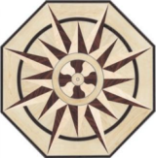
 |  | кс шэтэанская

